Лист1
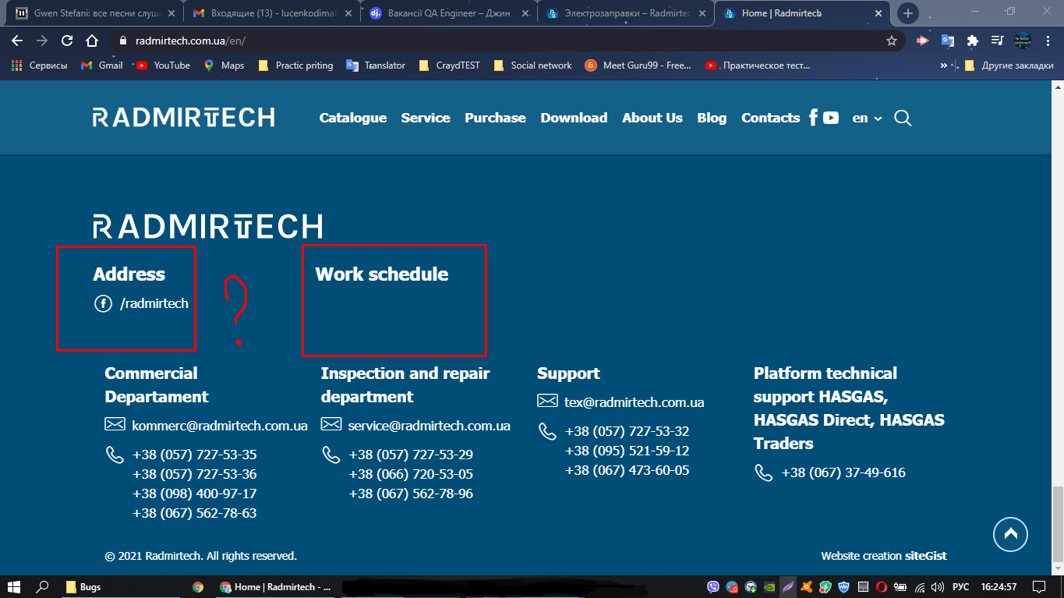
Defect ID | Summary | Precondition | Severity | Priority | Enviroment (OS, browser) | Description | Steps to Reproduce | Expected Result | Actual Result | Attachments
TC № 1 | Отсутствует информация об адресе и графике работы компании | Открыт сайт https://radmirtech.com.ua/en. (Английский) | Major | Low | Windows 10, Google chrome | На сайте с Ангийским языком не отображается информация об адресе и графике работы компании. | 1. Прокрутите страницу вниз до нижнего колонтитула. | Отображаются дни работы и адрес компании. | Не отображается информация об адресе и графике работы компании.
 |  |  |  |  |  |  | 2. Выберите и щелкните «Katologue» в раскрывающемся списке.

TC № 2 | Страница сайта изменяет свой размер, становится длинее нижнего колонтитула. | Открыт сайт https://radmirtech.com.ua | Major | Medium | Windows 10, Google chrome | Нижняя граница страницы увеличивается/становится длинее нижнего колонтитула. | 1. Прокрутите страницу вниз до раздела "Обратнаю связь". | Отображается текст "Одно или несколько полей содержат ложные сведения". | Страница сайта изменяет свой размер | Сылка на видео: https://drive.google.com/drive/folders/1o0XRNTaZ4e-OqqemokmmbcMG9lePFhIL?usp=sharing
 |  |  |  |  |  |  | 2. Из всех полей заполнить только поле с именем. |  | Нижняя граница страницы увеличивается/становится длинее нижнего колонтитула.
 |  |  |  |  |  |  | 3 Нажать кнопку "Отправить"
 |  | Открыт сайт https://radmirtech.com.ua | Major | Medium | Windows 10, Google chrome
TC № 3 | Страница не открывает список каталогов для скачивания. |  |  |  |  | Нет возможно окрыть и скачать существующие каталоги. | 1. На верхней панели навигации выберите "Загрузить". | Откроется страница с каталогами. | Открывается страница с поиском.Поисковик не находит каталоги. | Сылка на видео: https://drive.google.com/drive/folders/1o0XRNTaZ4e-OqqemokmmbcMG9lePFhIL?usp=sharing
 |  |  |  |  |  |  | 2. Выберите и щелкните «Katologue» в раскрывающемся списке.

